상품제안서
트라이탄 마이보틀 우드 300, 350, 500, 700ml | 상품코드: F02354

 |  |  |  |  |  |  | 02-412-0044 | www.easy1.co.kr
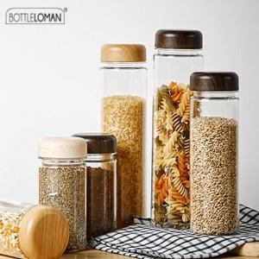

【상세/제작정보】

【인쇄/포장옵션】 | 실크 / 포장지포장

【공급단가】 | 수량 | 200~ | 500~ | 1,000~ | 3,000~ | 5,000~
*VAT별도 | 300ml | 2,800원 | 2,700원 | 2,600원 | 2,500원 | 2,400원
 | 350ml | 2,800원 | 2,700원 | 2,600원 | 2,500원 | 2,400원
 | 500ml | 2,800원 | 2,700원 | 2,600원 | 2,500원 | 2,400원
 | 700ml | 3,220원 | 3,100원 | 2,990원 | 2,870원 | 2,760원

【상품 URL】 | https://dev.easy1.co.kr:443/src/goods_detail.php?gdno=2354

